4457aed65ed8895d5e26de5cc653f91
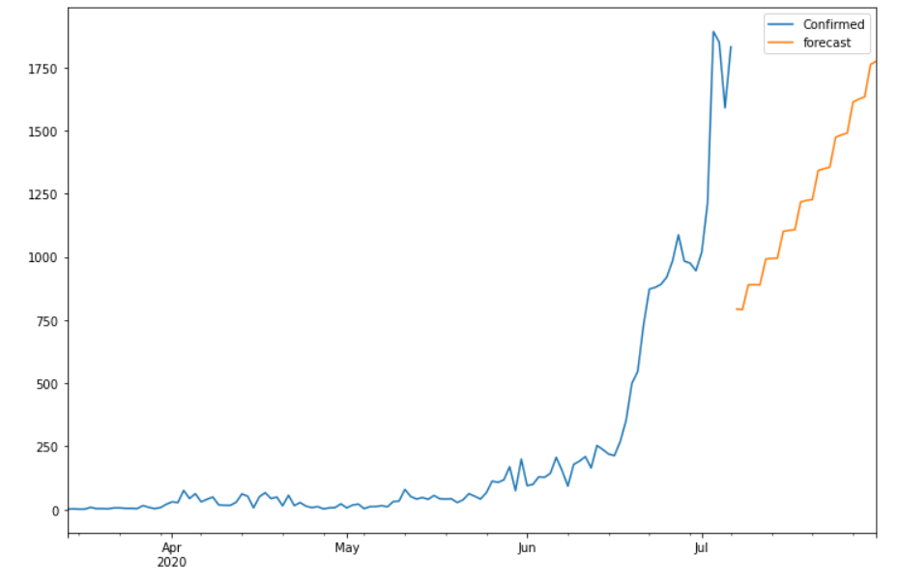
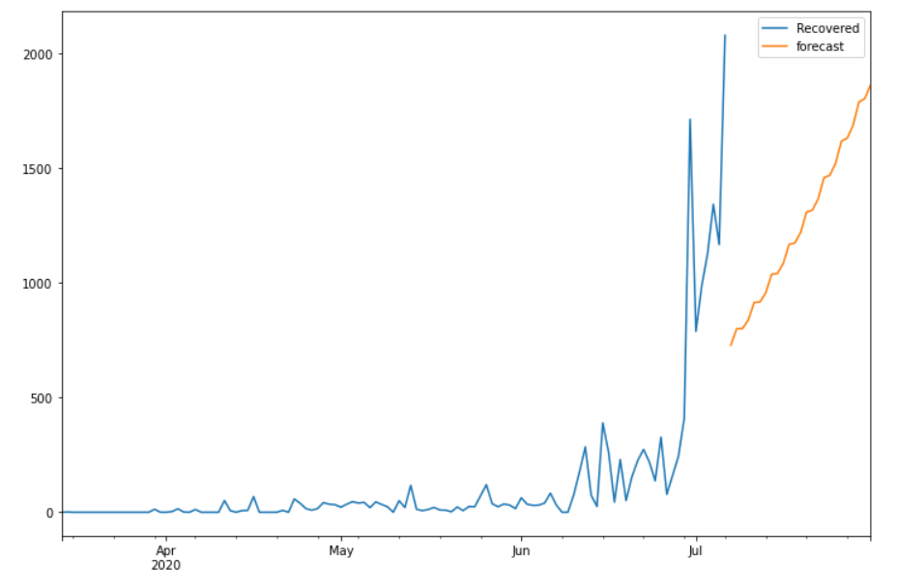
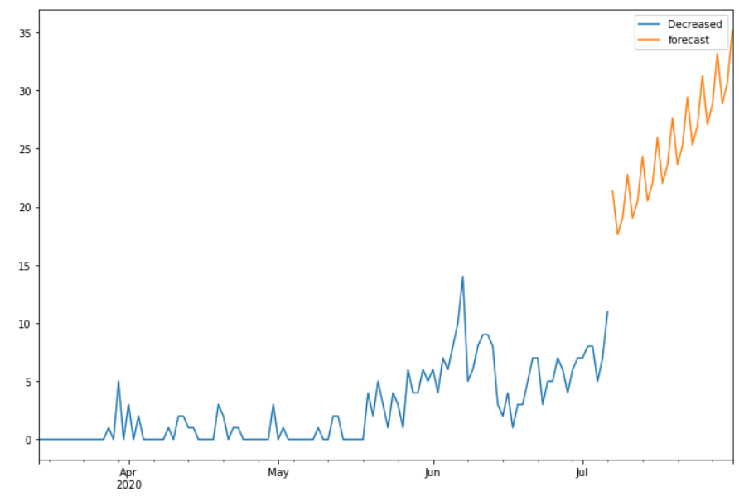
Date | Future_Predicted_Confirmed | Future_Predicted_Recovered | Future_Predicted_Decreased
2020-07-07 | 793.1843548 | 728.0013674 | 21.351463055
2020-07-08 | 791.24240464 | 799.52043194 | 17.609751961
2020-07-09 | 888.99717085 | 800.31236633 | 19.018346467
2020-07-10 | 890.0288137 | 837.73715193 | 22.769909125
2020-07-11 | 888.84948329 | 913.90279905 | 19.024507933
2020-07-12 | 990.96350279 | 915.84416738 | 20.477187527
2020-07-13 | 993.76096782 | 956.18202182 | 24.32005981
2020-07-14 | 994.52520609 | 1036.3525392 | 20.495265665
2020-07-15 | 1100.4560322 | 1040.45059 | 22.000995207
2020-07-16 | 1104.7412791 | 1083.337882 | 25.968185889
2020-07-17 | 1107.0102766 | 1167.0808474 | 22.013294307
2020-07-18 | 1217.2519324 | 1173.3182907 | 23.566529126
2020-07-19 | 1223.0172963 | 1219.6210184 | 27.633073682
2020-07-20 | 1226.8319462 | 1307.8043297 | 23.631188878
2020-07-21 | 1341.3764323 | 1316.020537 | 25.234793034
2020-07-22 | 1348.9014109 | 1365.3217638 | 29.412304201
2020-07-23 | 1354.5666838 | 1457.5540049 | 25.305013448
2020-07-24 | 1473.3893393 | 1468.1237196 | 26.959809088
2020-07-25 | 1482.6225876 | 1520.6803213 | 31.248826702
2020-07-26 | 1490.0481015 | 1617.1945264 | 27.059111889
2020-07-27 | 1613.3352203 | 1630.0648822 | 28.764335571
2020-07-28 | 1624.3705104 | 1686.0321218 | 33.160644855
2020-07-29 | 1633.6704763 | 1786.9950188 | 28.892177552
2020-07-30 | 1761.4501945 | 1802.2880288 | 30.64948653
2020-07-31 | 1774.3984309 | 1861.6462906 | 35.158240454

